Sheet1
<Vue.js란?>

vue.js는 웹 페이지 화면을 개발하기 위한 프론트엔드 프레임워크이다. vue.js는 여타 다른 프론트엔드 프레임워크보다
배우기 쉽다는 장점이 있다. 리엑트와 앵귤러라는 프레임워크의 장점들을 쏙 빼와서 더욱 빠르고 가볍게 만든 프레임워크라고 한다.

<Vue.js의 특징>

뷰(Vue.js)는 UI 화면 개발 방법 중 하나인 MVVM 패턴의 뷰 모델에 해당하는 화면단 라이브러리이다.

MVVC 패턴
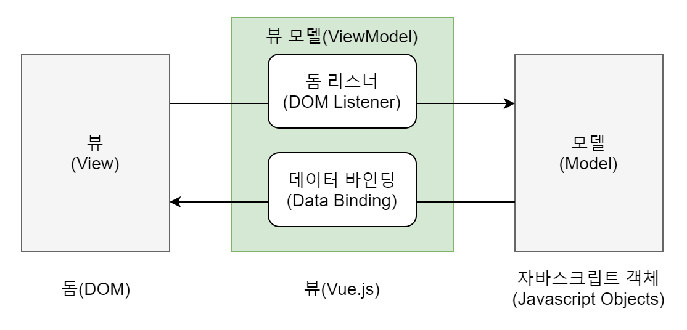

MVVM 패턴이란 화면을 모델(Model) - 뷰(View) - 뷰 모델(ViewModel)로 구조화하여 개발하는 방식을 의미한다.
이러한 방식으로 개발하는 이유는 화면의 요소들을 제어하는 코드와 데이터 제어 로직을 분리하여 코드를 더 직관적으로
이해할 수 있고, 추후 유지 보수가 편해진다.

컴포넌트 기반 프레임워크
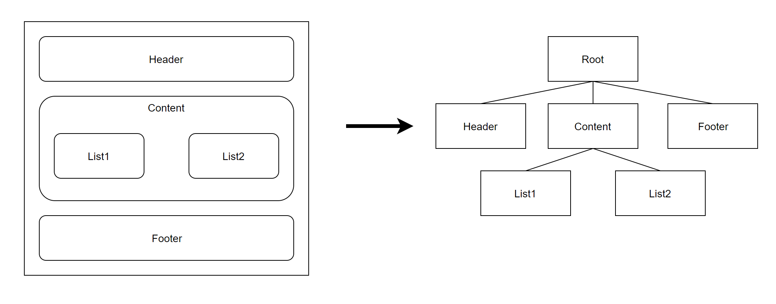

뷰가 가지는 또 하나의 큰 특징은 바로 컴포넌트 기반 프레임워크라는 것이다.
컴포넌트란 레고 블록을 조합하는 것과 비슷하다. 즉, 화면을 왼쪽 같이 구성을 하면 오른쪽과 같은
컴포넌트 트리 구조를 가지게 되는 것이다. 이러한 컴포넌트 기반의 프레임워크를 사용함으로써 코드의
재사용성이 향상되며 직관적인 화면 구조를 갖게 되는 것이다.

리액트와 앵귤러의 장점을 가진 프레임워크

뷰는 앵귤러의 양방향 데이터 바인딩과 리액트의 단방향 데이터 흐름의 장점을 모두 결합한 프레임워크이다.
양방향 데이터 바인딩이란 화면에 표시되는 값과 프레임워크의 모델 데이터 값이 동기화되어 한쪽이 변경되면
다른 한쪽도 자동으로 값이 변경되는 것을 의미한다. 단방향 데이터 흐름은 컴포넌트의 단방향 통신을 의미한
다. 즉, 컴포넌트 간에 데이터를 전달할 때 항상 상위 컴포넌트에서 하위 컴포넌트 한 방향으로만 전달하게끔 프
레임워크가 구조화되어 있는 것을 말한다.

